Sheet1
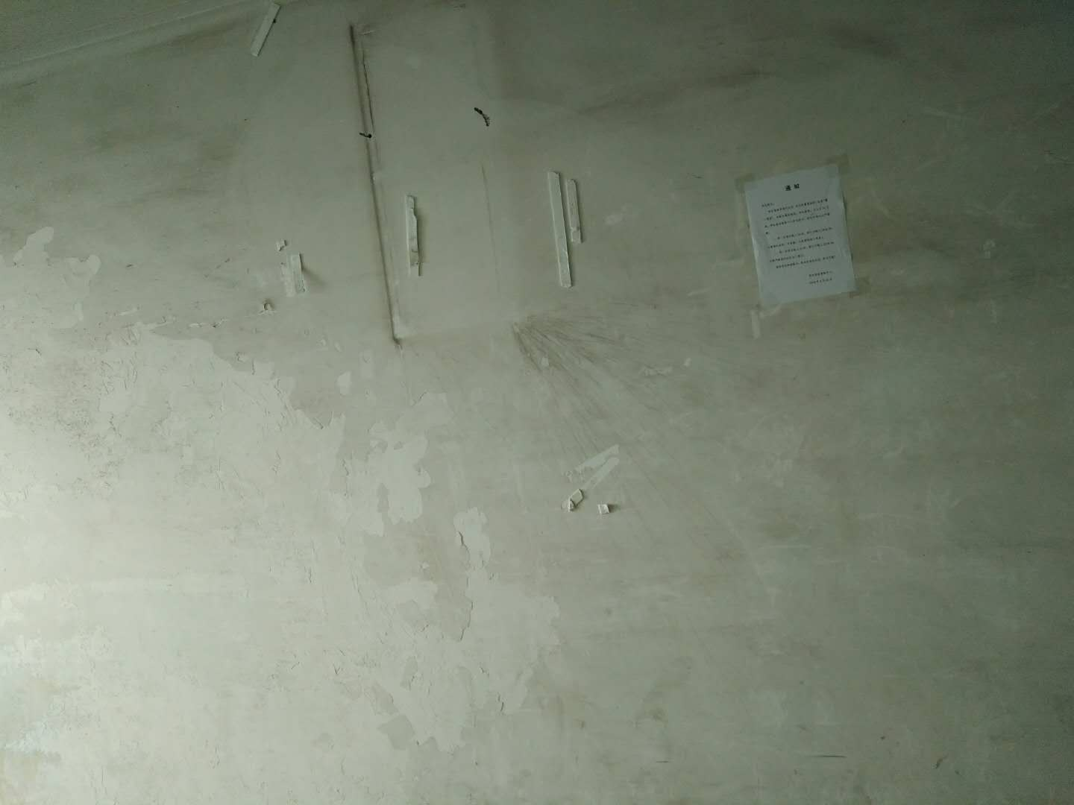
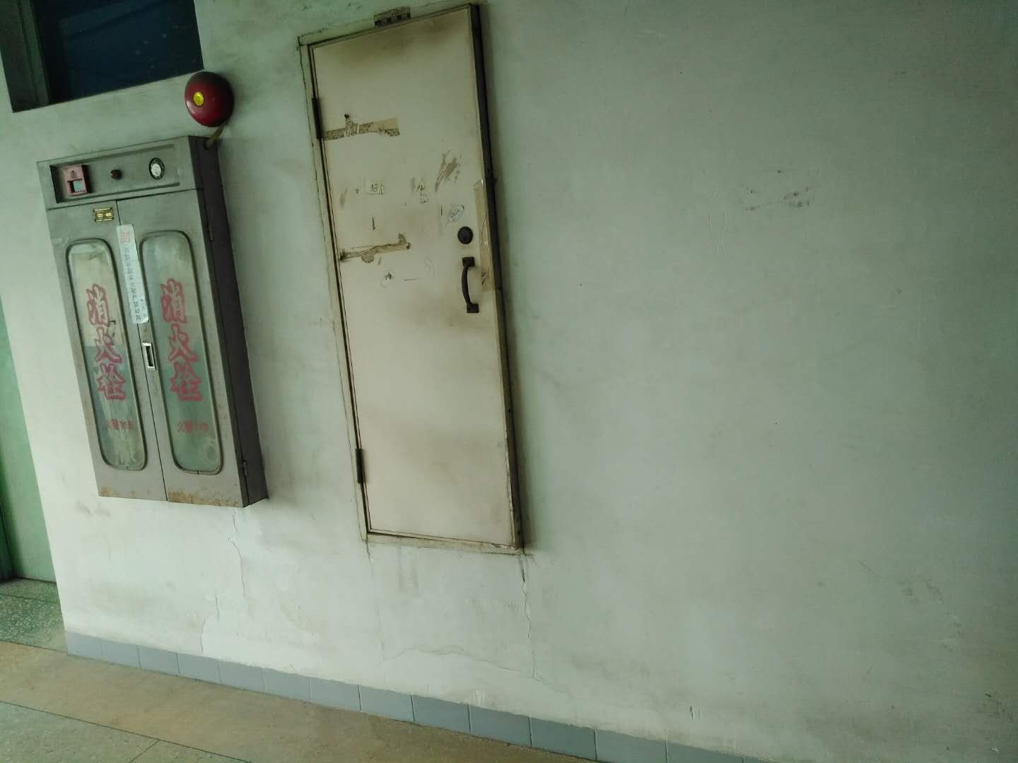
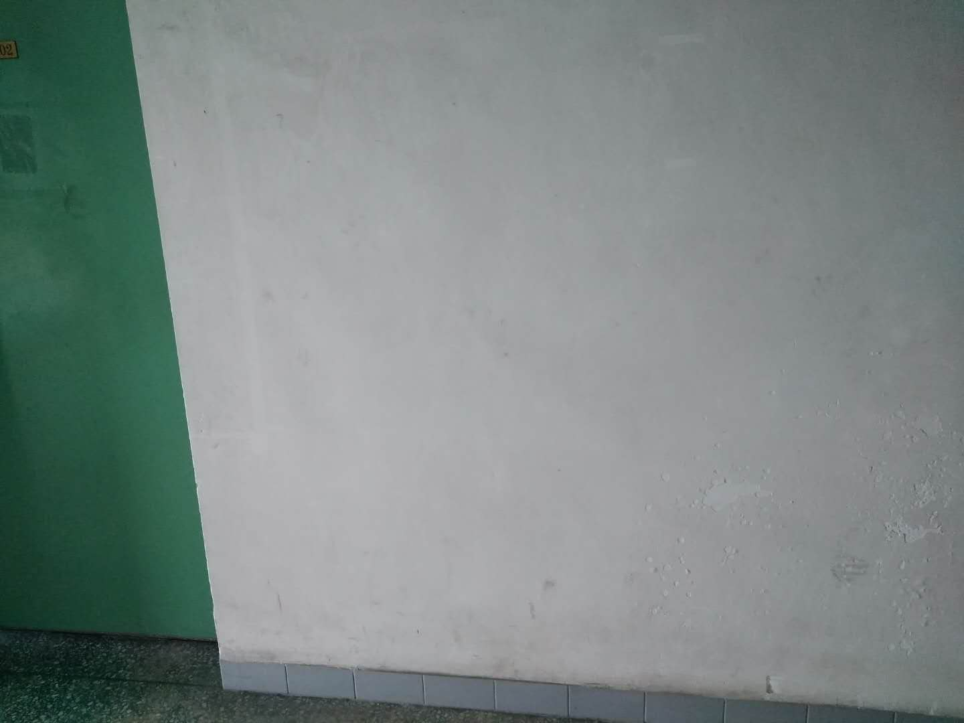
工程预算表
工程名称:河滨校区北区A座学生宿舍走廊翻新
序号 | 项目名称 | 单位 | 数量 | 单价（元） | 合计（元）
一 | 北区宿舍楼首层至顶层墙身、天花、楼梯翻新
1 | 地面铺彩油布做保护层及竣工清洁（2至10楼） | 层 | 9 |  | 0.00
2 | 部分墙体铲旧发霉及修补 | ㎡ | 1430 |  | 0.00
3 | 通道墙身、天花“ICI”喷白（2至10楼）立邦（409.17*9） | ㎡ | 3682.53 |  | 0.00
4 | 电梯大堂墙身、天花“ICI”喷白（2至10楼）立邦 | ㎡ | 619.8 |  | 0.00
7 | 西面楼梯“ICI”喷白（1楼至6楼）立邦 | ㎡ | 227.5 |  | 0.00
5 | 步梯厅墙身、天花“ICI”喷白（1至6楼）立邦 | ㎡ | 158.3 |  | 0.00
9 | 余泥垃圾清出校外 | 车 | 1 |  | 0.00
 | 小计 |  |  |  | 0.00
 | 税金9% |  |  |  | 0.00
 | 合计 |  |  |  | -
 |  |  |  | 投标上限价： | 76,022.80
工程材料所用品牌参考《佛山科学技术学院零星工程维修项目所用工程材料、设备参考品牌库》

